LOG処理
Menu
by IRI
ＰＸレース ＬＯＧ集計 Ver 1.08a

操作の手順
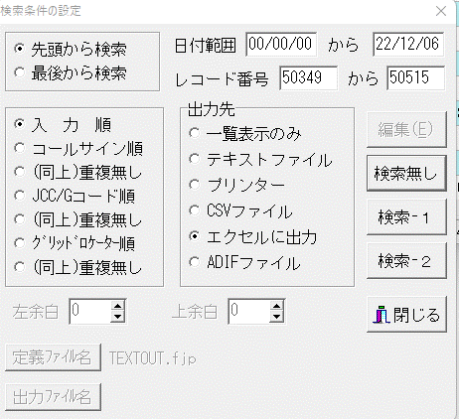
ログ集計のポイント計算の手順

メニューの番号順に作業してください。 JJ2TFF by IRI
<1.QSOデータ読込>
HAMLOGで抽出したデータ（Ｅｘｃｅｌ）ファイルをホルダーを選択し、読み込みます。
CODEまでのデータを取り込みます。
⇒メニュー／検索／複合条件検索と印刷
※ レコード番号は２０２２／１／１から
２０２２／１２／３１までの番号をEXCELに出力し
PCの任意のホルダに保管して下さ。
※申請にはバンド、モードの特記希望があります。
特記を申請する場合は、展開したEXCELのLOGデータをEXCEL操作で事前にデータの整理をして
から、操作展開をしてください。
<2.DX局のＣＨＫチェックします。>
ＤＸ局をチェックします。 ＤＸ表示データを確認してください。
<３.DX局データの削除>
ＤＸ表示データを削除します。
削除した行は詰めます。
<４.データ・ソート>
国内局のみをソートします。コールサインを優先
<５.PX・Port 抽出>
プリフィックスと移動QSOデータをLOGから取り出します。（固定局は０ 移動局は／）
＜７．PXの重複整理＞
重複のブリフィックスを削除します。
<6.移動優先>
同一局で固定と移動で交信している場合、移動局のプリフィックスのポイントを優先して、
固定の重複データを削除します。
CHK1 ⇒ 同一局の重複をチェックし削除、空欄とします。
CHK2 ⇒ プリフィックスの重複をチェックし削除、空欄とします。。
<８.計算結果>
固定局プリフィックスはポイント１、移動局プリフィックスはポイント２で集計します。
＜データ・クリア＞
すべてのデータを削除します。
再度操作する場合はメニュー１から手順してください。
※ 作業を保存する場合は、エクセルのメニューで処理してください。（別名または上書き）＝

